Sheet1
亚克力制品清单
序号 | 询价内容 | 图片 | 规格 | 材料说明 | 备注

1 | 亚克力手套盒A款 | 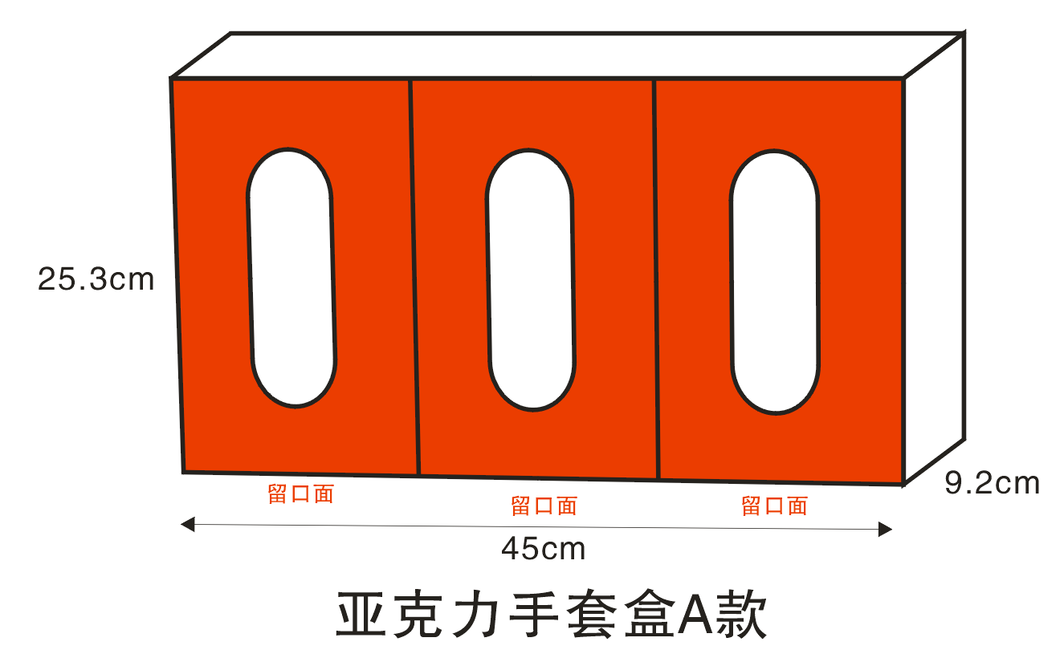 | 3个盒，43.7*25.3*7.8cm | 4.8mm透明伸春亚克力 抛光+热弯工艺 | 一个起做，包运费,安装，含前期科室测量打样费，两年售后维修。提供序号2、6、13、17样品
2 | 亚克力手套盒B款 | 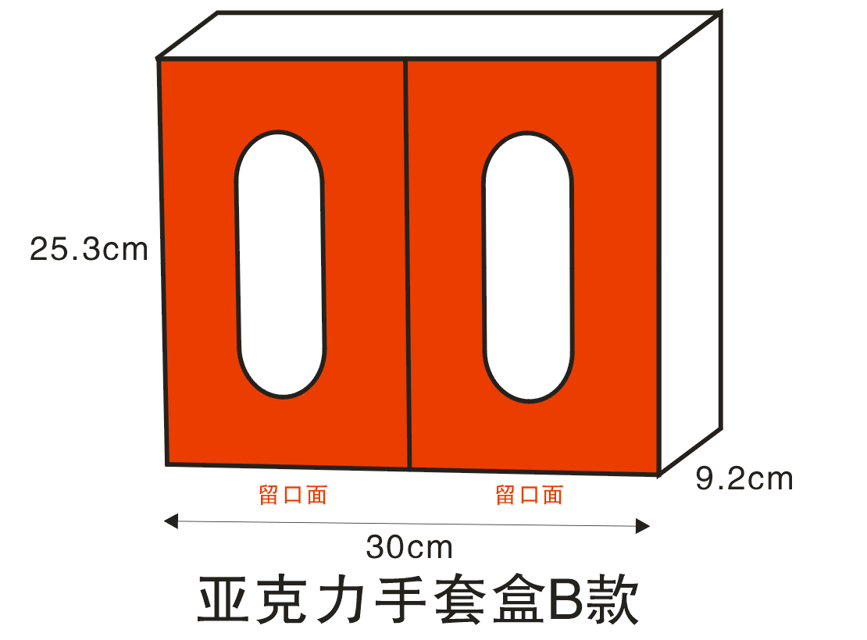 | 2个盒，29.1*25.3*7.8cm
3 | 亚克力手套盒C款 | 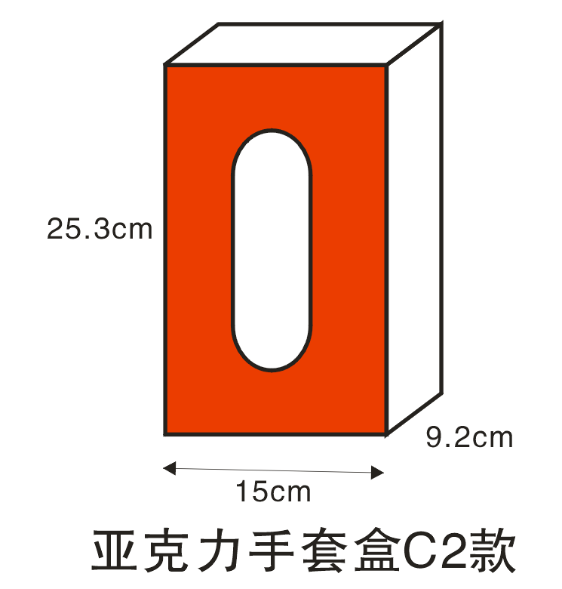 | 1个盒，丁腈手套盒，14.5*25.3*7.8cm
4 | 亚克力PDA专用盒 |  | 6*11*18cm | 4.8mm透明伸春亚克力+0.48mm瓷白伸春亚克力 抛光+热弯工艺
5 | 亚克力遥控器专用盒 |  | 双格，5*12*10cm
6 | 亚克力先进先出盒A款 | 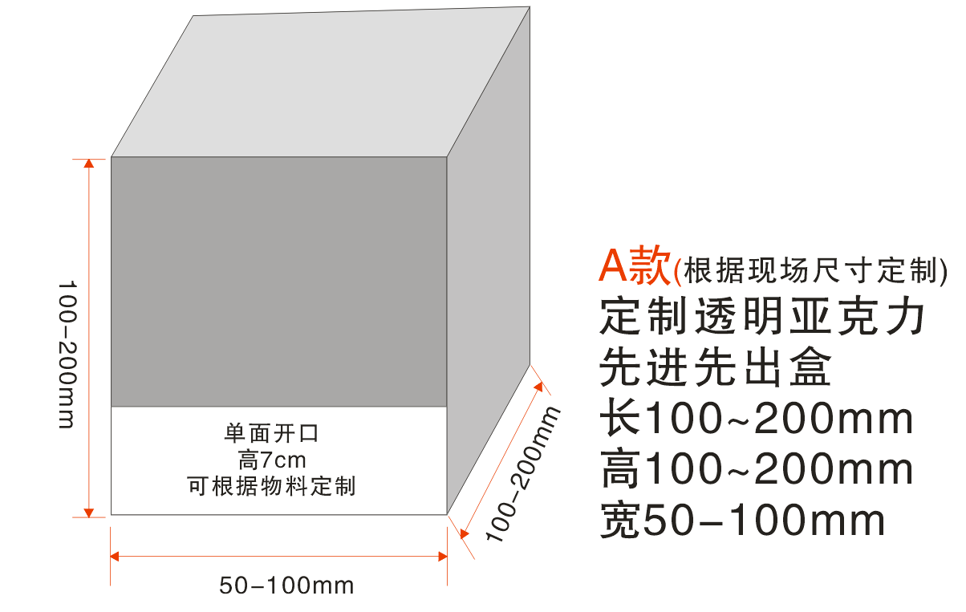 | 长：100~200mm | 4.8mm透明伸春亚克力 抛光+热弯工艺
 |  |  | 高：100~200mm
 |  |  | 宽：50~100mm
7 | 亚克力先进先出盒B款 | 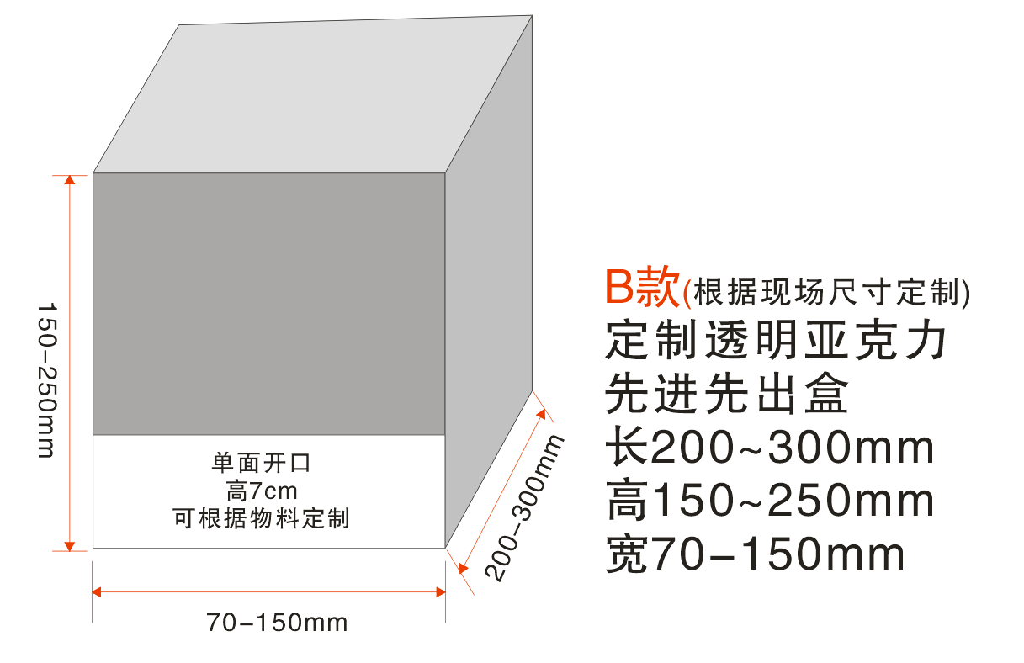 | 长：150~250mm
 |  |  | 高：200~300mm
 |  |  | 宽：70~150mm
8 | 亚克力先进先出盒C款 | 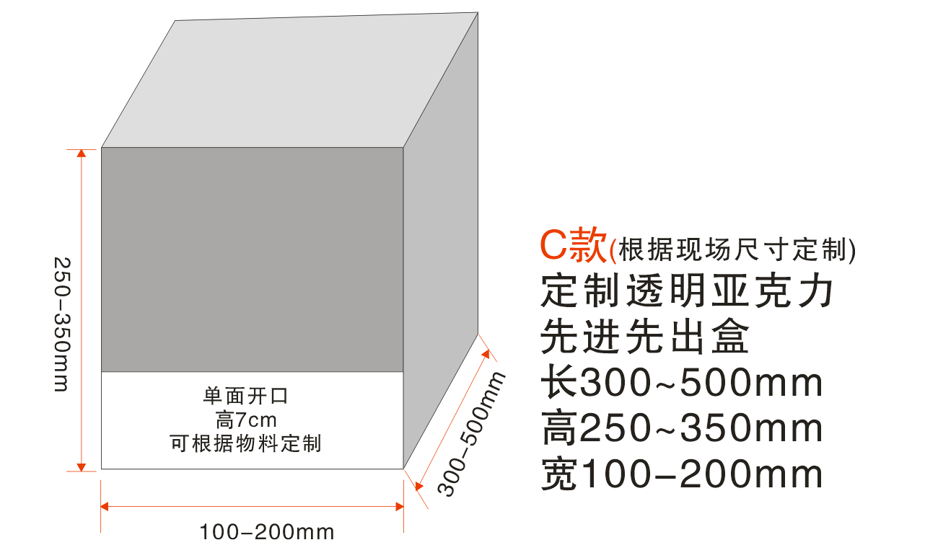 | 长：250~350mm
 |  |  | 高：300~500mm
 |  |  | 宽：100~200mm
9 | 亚克力药品盒A款 | 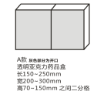 | 长：150~250mm | 4.8mm透明伸春亚克力 抛光+热弯工艺
 |  |  | 宽：200~300mm
 |  |  | 高：70~1501mm中间二分格
10 | 亚克力药品盒B款 | 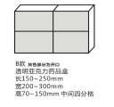 | 长：150~250mm
 |  |  | 宽：200~300mm
 |  |  | 高：70~150mm中间四分格
11 | 亚克力药品盒C款 | 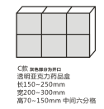 | 长：150~250mm
 |  |  | 宽：200~300mm
 |  |  | 高：70~150mm中间六分格
12 | 亚克力药品盒D款 | 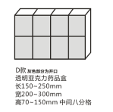 | 长：150~250mm
 |  |  | 宽：200~300mm
 |  |  | 高：70~150mm中间八分格
13 | 床头牌 | 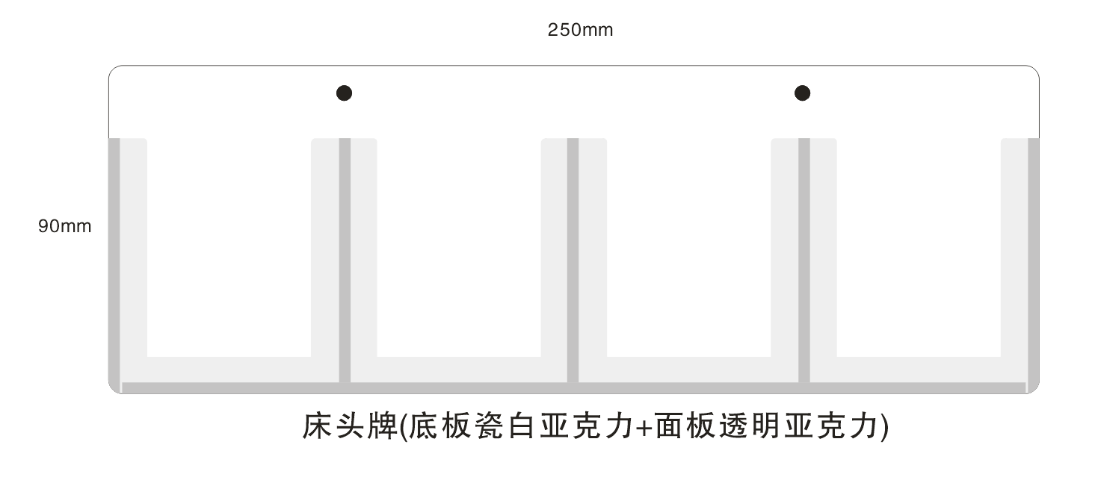 | 长：250mm | 3mm亚克力 裁粘抛光
 |  |  | 宽：90mm
 |  |  | 长分四格
14 | 亚克力台卡（A4竖版） |  | 宽：210mm | 3mm亚克力 裁粘抛光
 |  |  | 高：297mm

15 | 亚克力台卡（A4横版） | 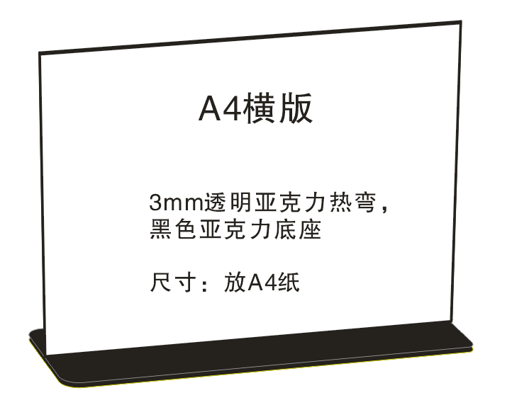 | 宽：297mm | 3mm亚克力 裁粘抛光
 |  |  | 高：210mm

16 | 亚克力台卡（A5横版） |  | 宽：210mm | 3mm亚克力 裁粘抛光
 |  |  | 高：150mm

17 | 亚克力台卡（A5竖版） |  | 宽：150mm | 3mm亚克力 裁粘抛光
 |  |  | 高：210mm

